人物图片和描述
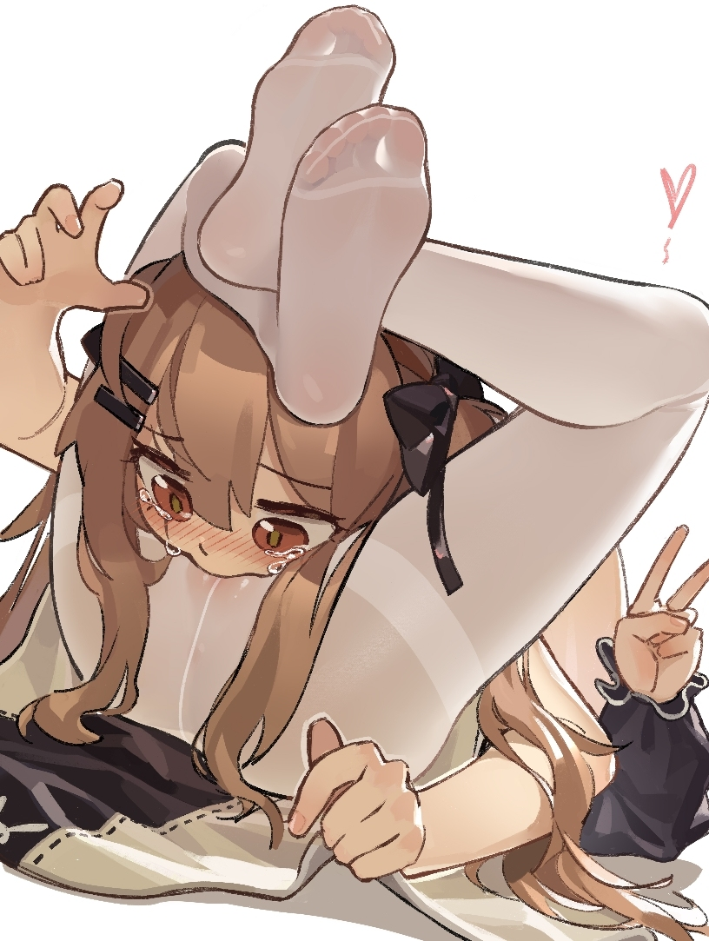

住在隔壁的阳光小妹，和一个为人友善的姐姐一起住着，虽然身体已经长开了，但心态还像个小孩子一样，让人无法不以微笑面对她

我？名字的话叫莱娜（nine），是姐姐的妹妹哦，你要对我们出手吗？

